CHE-시스템 구성
 |  | KIAPI-로드밸런싱-2023-15
 |  | 페이지 | 2

◎ 시스템 구성 - 내부시스템(DGD)와 외부시스템(5G-NR-V2X) 간 연계 개요
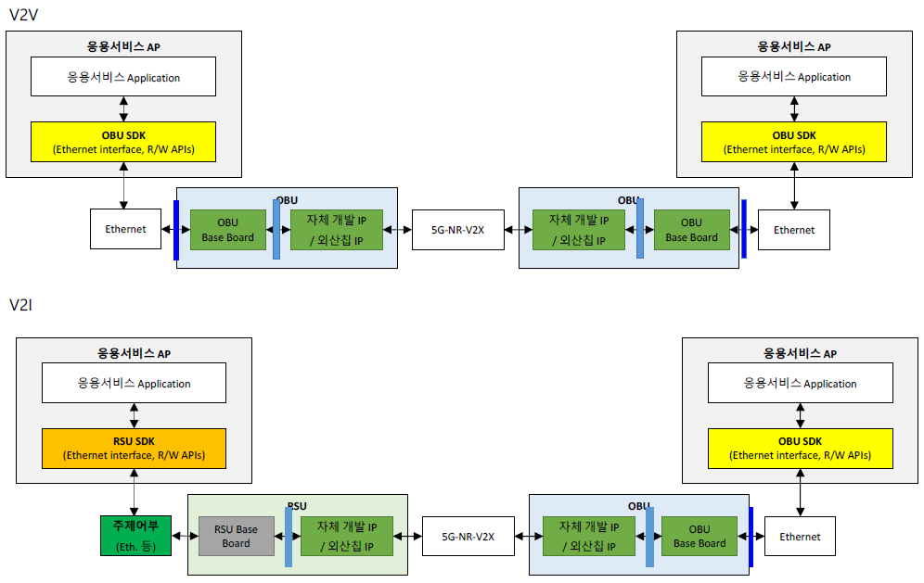

 | ※ 켐트로닉스-5G NR V2X OBU GW IF 문서 발췌

CHE-01 5G-NR-V2X
 | KIAPI-로드밸런싱-2023-15
 | 페이지 | 3

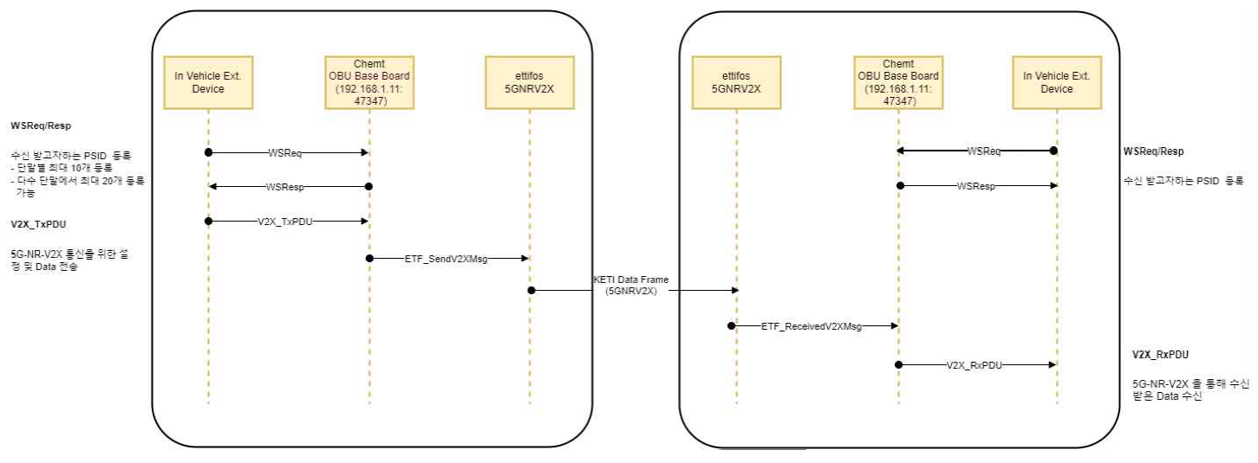

※ 켐트로닉스-5G NR V2X OBU GW IF 문서 발췌

DGD EPD연계 시스템 구성
 |  | KIAPI-로드밸런싱-2023-15
 |  | 페이지 | 8

◎ 시스템 구성 - DGD와 인접 DGD 간 연계 개요

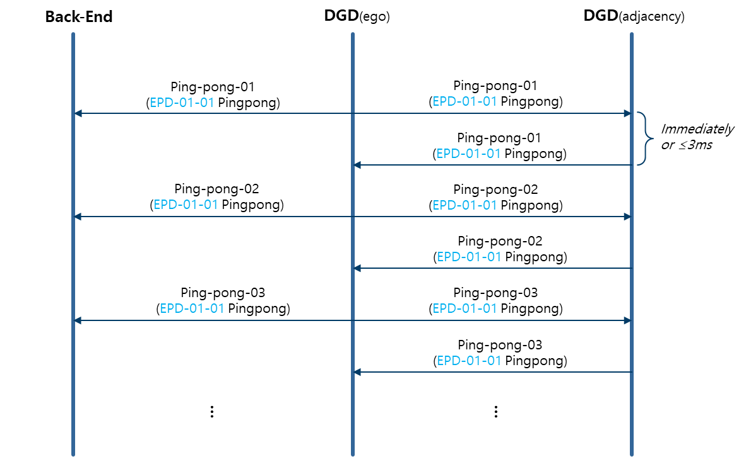
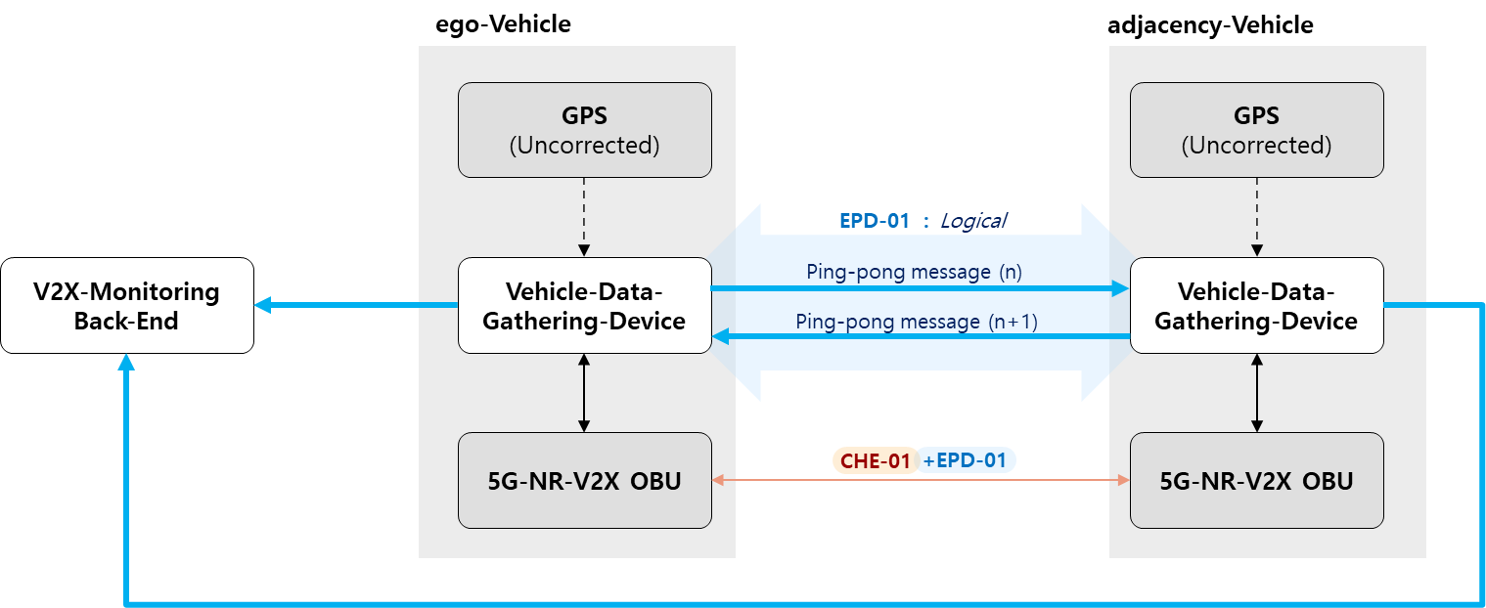

 | ※ DGD는 1:1 통신만 고려 (추후 별도 메시지 ID 확장)

